Лист1
a*b*(c*|c+)*b+a+ |  |  | a*b*c*b+a+

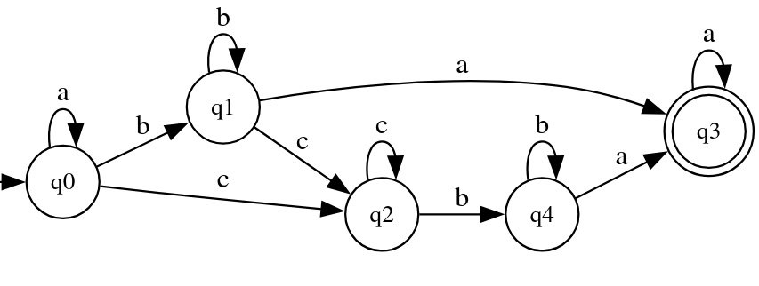
 | a | b | c
q0 | q0 | q1 | q2
q1 | q3 | q1 | q2
q2 |  | q4 | q2
q3 | q3
q4 | q3 | q4

